Sheet1
 |  | objeto 1 (esfera) |  |  |  |  |  |  |  |  |  | objeto 2 (asa)

escoamento | volume (cm^3) | tempo (s) | caudal (cm^3/s) | erro |  |  |  |  | escoamento | volume (cm^3) | tempo (s) | caudal | erro
 | 600 | 24.39 | 24.60 | 0.24 |  |  |  |  |  | 500 | 8.73 | 57.27 | 0.15
 | 355 | 13.92 | 25.50 | 0.66 |  |  |  |  |  | 500 | 8.8 | 56.82 | 0.60
laminar | 470 | 17.12 | 27.45 | 2.61 |  |  |  |  | laminar | 500 | 8.87 | 56.37 | 1.05
 | 310 | 13.9 | 22.30 | 2.54 |  |  |  |  |  | 590 | 10.05 | 58.71 | 1.29
 | 520 | 21.34 | 24.37 | 0.48 |  |  |  |  |  | 570 | 9.84 | 57.93 | 0.51
 |  | média | 24.8 | 1.3 |  |  |  |  |  |  | média | 57.42 | 0.72

 | altura canal (cm) | área canal (cm^2) | velocidade média (cm/s) | Re | Re canal | Cd | Força de arrasto (N) | D. Hidraúlico cm |  | altura canal | área canal | velocidade média | Re | Re canal | Cd | Força de arrasto | D. Hidraúlico
Nominal | 10.60 | 15.90 | 1.56 | 7.50E+02 | 4.20E+02 | 1.1 | 9.4E-05 | 2.80 | Nominal | 10.90 | 16.35 | 3.51 | 7.08E+02 | 9.47E+02 | 0.55 | 1.0E-04 | 2.81
Erros | 0.05 | 0.61 | 0.14 | 7.5E+01 | 5.7E+01 | 0.5 | 6.4E-05 | 0.13 | Erros | 0.05 | 0.62 | 0.18 | 5.3E+01 | 9.0E+01 | 0.10 | 3.4E-05 | 0.12

 |  |  |  |  |  | R. Hidraúlico cm |  |  |  |  |  |  |  |  |  | R. Hidraúlico cm
 |  |  |  |  |  | 0.700 |  |  |  |  |  |  |  |  |  | 0.702
escoamento | volume (cm^3) | tempo (s) | caudal (cm^3/s) | erro |  | 0.031 |  |  | escoamento | volume (cm^3) | tempo (s) | caudal | erro |  |  | 0.031
 | 980 | 6.84 | 143.27 | 4.26 |  |  |  |  |  | 500 | 3.04 | 164.47368421 | 0.25770328617
 | 1000 | 7.17 | 139.47 | 0.46 |  |  |  |  |  | 500 | 3.03 | 165.01650165 | 0.28511415347
turbulento | 1000 | 7.53 | 132.80 | 6.21 |  |  |  |  | turbulento | 490 | 2.9 | 168.96551724 | 4.2341297447
 | 1000 | 6.90 | 144.93 | 5.91 |  |  |  |  |  | 500 | 3.11 | 160.77170418 | 3.9596833166
 | 1000 | 7.43 | 134.59 | 4.42 |  |  |  |  |  | 490 | 2.98 | 164.4295302 | 0.30185729535
 |  | média | 139.0 | 4.3 |  |  |  |  |  |  | média | 164.7 | 1.8

 | altura canal (cm) | área canal (cm^2) | velocidade média | Re | Re canal | Cd | Força de arrasto (N) | D. Hidraúlico |  | altura canal (cm) | área canal (cm^2) | velocidade média | Re | Re canal | Cd | Força de arrasto | D. Hidraúlico
Nominal | 11.85 | 17.78 | 7.82 | 3.76E+03 | 2.12E+03 | 0.85 | 1.82E-03 | 2.82 | Nominal | 12.00 | 18.00 | 9.15 | 1.85E+03 | 2.48E+03 | 0.47 | 5.8E-04 | 2.82
Erros | 0.05 | 0.67 | 0.53 | 2.9E+02 | 2.4E+02 | 0.10 | 5.4E-04 | 0.12 | Erros | 0.05 | 0.68 | 0.44 | 1.3E+02 | 2.3E+02 | 0.10 | 2.1E-04 | 0.12

 | largura objeto (cm) | altura objeto (cm) | área projetada do objeto (cm^2) |  |  | R. Hidraúlico cm |  |  |  | largura objeto (cm) | altura objeto (cm) | área projetada do objeto (cm^2) |  |  |  | R. Hidraúlico cm
valor nominal | 1.40 | 5.00 | 7.00 |  |  | 0.705 |  |  | valor nominal | 1.40 | 2.10 | 2.94 |  |  |  | 0.706
Erros | 0.05 | 0.05 | 0.32 |  |  | 0.031 |  |  | Erros | 0.05 | 0.05 | 0.18 |  |  |  | 0.031

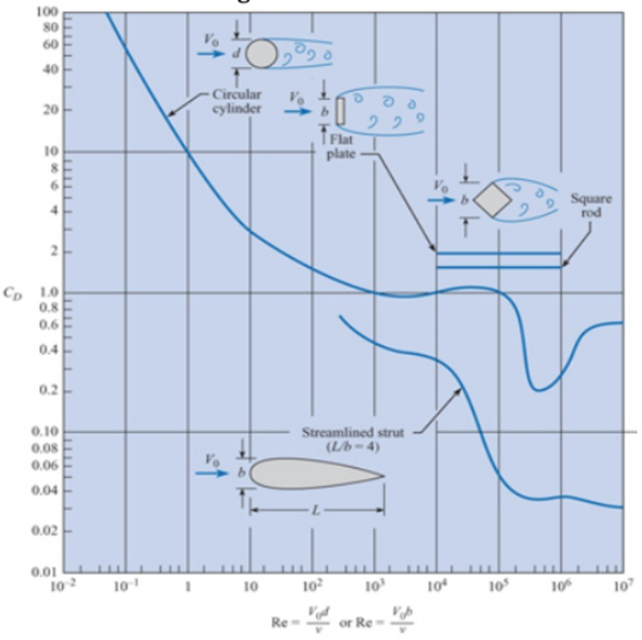

 | temperatura (Cº) | 18.5 |  | Largura do Canal (cm) | 1.50
 | densidade (g/cm^3) | 9.987E-01 |  | Erro | 0.05
 | viscosidade (g*s^-1*cm^-1) | 1.04E-02

